Узб
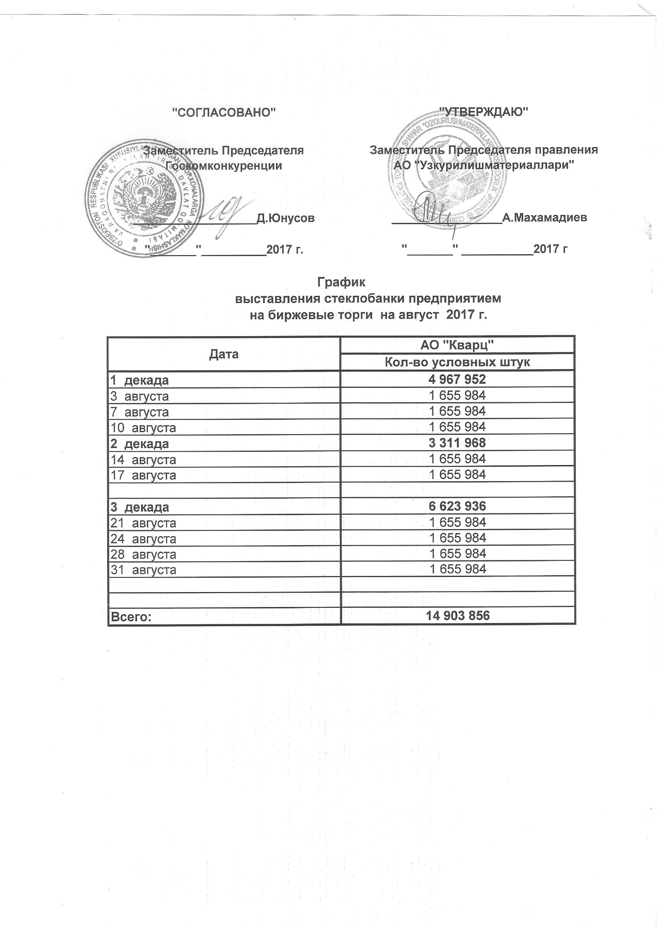
2017 йил август ойида УзРТХБ орқали сотувга қўиладиган шиша банкалар миқдорлари ЖАДВАЛИ

Сана | "Кварц" АЖ
 | Хажим (дона)
1 декада | 4,967,952
2017-08-03 | 1,655,984
2017-08-07 | 1,655,984
2017-08-10 | 1,655,984
2 декада | 3,311,968
2017-08-14 | 1,655,984
2017-08-17 | 1,655,984

3 декада | 6,623,936
2017-08-21 | 1,655,984
2017-08-24 | 1,655,984
2017-08-28 | 1,655,984
2017-08-31 | 1,655,984

Всего: | 14,903,856

